Worksheet
 |  |  |  |  | 8 (812) 565 05 34 |  |  | sales@miniworks.ru
 |  |  |  |  | Ярославль |  |  | отдел продаж
 |  |  | Адрес |  |  |  |  | Режим работы
 |  |  | Санкт-Петербург, улица Маршала Новикова, 28Е |  |  |  |  | Пн – Пт: с 8:00 до 18:00
10ШЧС
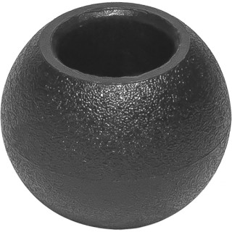 |  | 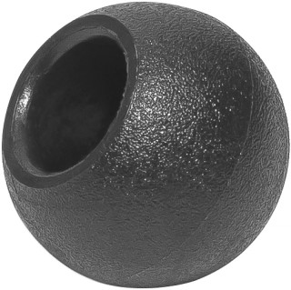 |  | 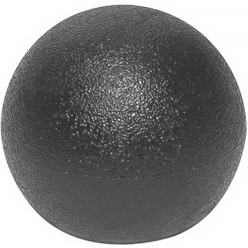 |  | 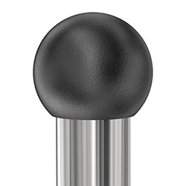
Артикул |  | Цвет |  | от 10000 | от 5000 | от 1000 | от 500 | от 100 | розница | Наличие на 10.08.2026
10ШЧС |  | черный |  | 3.20р. | 3.40р. | 3.70р. | 4.50р. | 5.10р. | 7.00р. | 27276
10ШБС |  | белый |  | 3.84р. | 4.08р. | 4.44р. | 5.40р. | 6.12р. | 8.40р. | 10542
10ШСС |  | серый |  | 3.84р. | 4.08р. | 4.44р. | 5.40р. | 6.12р. | 8.40р. | 13537
10ШБЖС |  | бежевый |  | 3.84р. | 4.08р. | 4.44р. | 5.40р. | 6.12р. | 8.40р. | 23100
 | Все цены указаны в рублях и включают в себя НДС. Все цены указаны при условии 100% предоплаты и действительны в течение 5 дней. Все цены указаны при условии самовывоза продукции со склада в г. Ярославль (для иногородних клиентов доставка до склада ТК в г. Ярославль бесплатна). Все цены указаны за стандартный цвет для каждого вида изделия (изменение цвета на любой из предлагаемой палитры +20% к стоимости, изменение цвета на любой по системе RAL +50% к стоимости). О возможных сроках поставки заказного товара, необходимо уточнять заранее

